Summary table
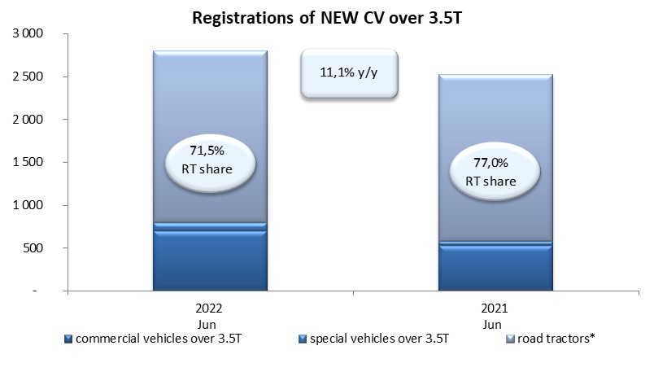
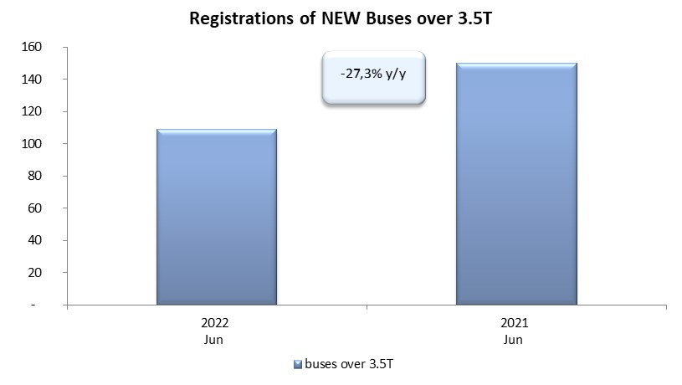
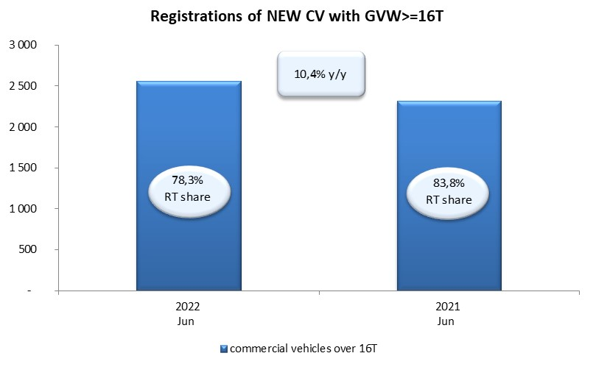
PZPM based on CEP (Central Register of Vehicles) |  |  |  |  |  | 05/07/2022
 |  |  |  |  |  | units
FIRST REGISTRATIONS OF NEW COMMERCIAL VEHICLES OVER 3.5T
 | 2022 Jun | 2021 Jun | % change y/y | 2022 Jan - Jun | 2021 Jan - Jun | % change y/y
CV - TOTAL | 2,802 | 2,523 | 11.1% | 15,610 | 16,017 | -2.5%
commercial vehicles over 3.5T | 698 | 531 | 31.5% | 3,464 | 3,225 | 7.4%
special vehicles over 3.5T | 100 | 50 | 100.0% | 428 | 335 | 27.8%
road tractors* | 2,004 | 1,942 | 3.2% | 11,718 | 12,457 | -5.9%
BUSES - TOTAL | 109 | 150 | -27.3% | 605 | 664 | -8.9%
COMMERCIAL VEHICLES - TOTAL | 2,911 | 2,673 | 8.9% | 16,215 | 16,681 | -2.8%
*/ For 2021 the data does not cover new registrations of domestic producers their own brands

